Résultats et directives
Évaluation de l’état de préparation
Comment interpréter les résultats de l’auto-évaluation? ❶ Les résultats de l’auto-évaluation sont indiqués du côté droit au moyen de symboles de couleur qui témoignent de façon subjective du niveau de préparation pour chaque catégorie. Pour vous aider à planifier votre projet de transformation du milieu de travail, consultez la section des conseils et des directives qui se trouve ci-dessous. ❷ Vous trouverez également une illustration qui vous permet de voir l’état de préparation de votre organisation par rapport à l’objectif. |  |  | Organisation | Personnel | Processus administratifs | Technologie | Locaux | Leadership | Ressources
 | Résultat de l’auto-évaluation |  | #DIV/0! | #DIV/0! | #DIV/0! | #DIV/0! | #DIV/0! | #DIV/0! | #DIV/0!
 | Objectif |  | 5 | 5 | 5 | 5 | 5 | 5 | 5
 | Les catégories qui sont associées à un feu vert représentent une force à exploiter et à conserver. Les catégories qui sont associées à un feu jaune ou un feu rouge indiquent un manque de préparation ou une exposition à des risques. Par conséquent, l’organisation doit se pencher sur des mesures qui lui permettraient d’aller de l’avant. Les représentants de SPAC qui contribuent au projet de modernisation du milieu de travail de votre organisation vous donneront des conseils pour y arriver (directeur de projet, chef de projet, gestionnaire de la conception, gestionnaire du changement, gestionnaire du programme de MTAA, etc.).
 | Organisation | 70 | L’organisation montre des signes de maturité. Elle a établi un plan d’activités et sait comment le réaliser. Elle fait la promotion de l’innovation et de l’ouverture et elle dispose d’une vision claire et d’objectifs précis qui définissent ce qu’elle souhaite réaliser par la transformation. Les indicateurs de mesure du rendement sont un outil courant, tout comme le sont les objectifs, les avantages et la vision, qui peuvent facilement être transposés à une initiative de transformation du milieu de travail.
 |  | 55 | Il est important que les objectifs et les indicateurs de rendement, ainsi que les éventuels avantages découlant de l’adoption d'un milieu de travail moderne, soient intégrés à la vision d’ensemble de l’organisation. Par le même fait, il faut les définir, les consigner, les comparer, les évaluer et les communiquer dans l’optique d'optimiser le rendement du capital investi. Il est recommandé de rédiger un document qui présente l’approche globale.
En quoi consiste le milieu detravail AXÉ SUR LES ACTIVITÉS (MTAA)?
Idéologie
Il s'agit d'une part de rendre le travail plus efficace et d'autre part de le rendre plus agréable pour l'organisation et les employés. Cette idéologie prend forme en mettant l'accent sur les employés et en leur donnant la liberté (dans certaines limites) de décider de leur façon de travailler, de l'endroit où travailler, de leur horaire de travail, des outils à employer et des personnes avec lesquelles collaborer pour faire le travail.
Concept Le travail axé sur les activités est un concept qui tient compte du fait que, dans le cours d’une journée, les employés exercent un grand nombre d’activités différentes et doivent les réaliser dans différents cadres.
*La définition et le concept proviennent de Veldhoen+ Company [traduction de l'anglais].
 |  | 30 | Pour intégrer un projet de modernisation du milieu de travail, une organisation se doit d’exprimer une vision et d’établir des objectifs qui lui permettront de transformer sa façon de travailler. Un tel milieu est l’un des éléments essentiels à la transition de l’organisation vers un milieu axé sur l’innovation, la collaboration et les connaissances. D’abord, l’organisation doit définir sa vision de l’avenir, laquelle doit tenir compte des questions de culture et de ressources humaines, d’aménagement et de technologie. Ensuite, elle doit déterminer la façon d’intégrer la modernisation de l'espace et le moment pour le faire.
 | Personnel | 70 | L’organisation sait comment gérer et appuyer le changement; les employés réagissent bien aux changements, au lieu de les ignorer ou d’y résister. L’effectif est flexible, travaille en fonction des résultats escomptés et fait régner un climat de confiance. Un milieu de travail moderne comme le MTAA, s’appuie sur ces caractéristiques.
 |  | 50 | Un milieu de travail moderne ne se limite pas à la question des locaux. Il s’agit d’un changement culturel et organisationnel important qui suppose de fournir une variété d’outils, la diversité de locaux et le cadre qui donneront aux employés les moyens d’exercer leurs fonctions. Les changements apportés à la culture, aux politiques et aux directives, comme la gestion du rendement en fonction des résultats et le télétravail, donneront flexibilité et autonomie à votre effectif qualifié. Il est essentiel de fonder le leadership sur la confiance et le rendement.
CRITÈRES POUR SUSCITER L'ADHÉSION AU MTAA ▪ Faire preuve de leadership par rapport aux principes de Destination 2020; favoriser la compétence, la mobilité, la collaboration et l'innovation au sein de l'effectif. ▪ S’engager à appuyer le principe des postes de travail non attribués, selon lequel les employés pourront, dans un climat de confiance, choisir leur poste de travail selon leurs fonctions et leurs préférences, ou choisir faire du télétravail.
▪ Démontrer l’état de préparation à la transformation, dans l’environnement virtuel, de la GI-TI en vue de favoriser la mobilité. ▪ S’engager à gérer le changement en communiquant avec les employés et en suscitant leur participation au changement. ▪ Inciter les employés à contribuer au processus de mesure du rendement du programme de MTAA au moyen des sondages antérieur et postérieur à l’occupation, qui visent à obtenir l’avis des employés sur le concept et l’organisation, et à dégager les leçons à retenir pour réussir la mise en œuvre du projet.
 |  | 30 | L’évaluation de la culture de l’organisation, en ce qui concerne l’adoption d’un nouveau milieu de travail, donnera un bel aperçu des efforts qui seront nécessaires pour mener le projet de modernisation du milieu de travail à terme, du point de vue de la participation des intervenants et des communications. Le milieu de travail moderne, tel le milieu axé sur les activités, exige la mise en place de pratiques de travail différentes, ce qui exige de revoir les politiques et les lignes directrices de sorte que la nouvelle approche soit intégrée (gestion du rendement en fonction des résultats, mobilité, flexibilité, télétravail, sécurité, etc.).
 | Processus administratifs | 70 | Les processus administratifs sont pour la plupart automatisés, et le papier n’est que peu utilisé. Pour vous assurer que ces processus sont entièrement conformes à un milieu de travail moderne, veillez à ce qu’ils répondent aux exigences d’un milieu de travail mobile. Il est important de réexaminer régulièrement les processus avec le concours des utilisateurs et, s’il y a lieu, de les parfaire.
 |  | 55 | Vous devez examiner les vos activités d'affaires actuels, ainsi que ces processus adminisntratifs connexes, et déterminer comment le nouvel espace de travail et les technologies influenceront vos processus. Avec la collaboration des experts en la matière et du responsable des processus opérationnels, faites la liste des procédures administratives qui pourraient être touchées durant la transition vers un milieu de travail moderne et des processus qui devront être revus (p. ex., les processus relatifs à la signature électronique, à l’approbation de documents, à la correspondance, au flux de travail, au financement et aux ressources humaines). Si vous devez réduire le volume de documents entreposés, il serait judicieux d'organiser une campagne de nettoyage des dossiers de renseignements sur papier.
AVANTAGES DU MTAA pour l’organisation ▪ création d’un milieu de travail inspirant ▪ recrutement et maintien en poste des meilleurs talents ▪ augmentation de l’utilisation, de la viabilité et de la flexibilité des locaux ▪ réalisation des objectifs de l’organisation (Destination 2020) ▪ milieu de travail axé sur la mobilité, la collaboration et la flexibilité ▪ flexibilité permettant la croissance de l’organisation ▪ prise en compte de la diversité des préférences de nature professionnelle ou personnelle
 |  | 1 | Si la plupart de vos processus opérationnels ne sont toujours pas automatisés, il est recommandé de commencer à investir dans un examen exhaustif de ceux-ci. Il y a plusieurs moyens (modèle de processus opérationnel, système LEAN, solution SIGMA) d’analyser et de réviser les processus de votre organisation, ainsi que plusieurs formations sur le sujet. Une fois que les processus sont cernés, il est possible d’établir un processus automatisé et sans papier qui permettra aux employés de comprendre ce que sera le flux de travail après l’arrivée de nouvelles technologies. La mobilité au travail est pratiquement impossible si l’organisation est ralentie par des processus papier.
 | Technologie | 78 | Votre organisation est en train d’élaborer une stratégie et une feuille de route de GI-TI (si ce n’est déjà fait) pour passer des ordinateurs de bureaux aux ordinateurs portatifs et doter les employés de téléphones cellulaires et d'appareils adaptés aux TI, et créer l'infrastructure qui appuiera ces appareils et la gestion des dossiers électroniques. C’est une étape importante de toute transition vers un milieu de travail moderne comme le MTAA, un environnement fondé sur la mobilité qui permet aux employés de travailler n’importe où et n’importe quand.
AVANTAGES DU MTAA pour les employés ▪ participation accrue ▪ communication et collaboration accrues ▪ flexibilité, productivité et innovation accrues ▪ moyens accrus ▪ établissement d'un lien de confiance ▪ accent sur la santé et le mieux-être au travail ▪ diversité des choix de poste de travail ▪ prise en compte de leurs besoins en matière de vie sociale, d'information et de comportement
 |  | 50 | Il est possible que le groupe de TI de l’organisation ait déjà une stratégie de mise en œuvre de la technologie mobile. L’établissement d’un milieu de travail moderne dépend de la mise en place d’une technologie qui favorise la mobilité. Voici les éléments à mettre en place : des ordinateurs portatifs, des téléphones cellulaires, des imprimantes multifonctions, du matériel de vidéoconférence, des appareils de TI qui permettent l’échange de renseignements et la collaboration, et un système de gestion de l’information électronique. Il est recommandé de mettre à l’essai la technologie retenue avant de la déployer dans l’ensemble de l’organisation, ce qui permettra au personnel d’essayer le nouveau matériel en situation réelle. Une évaluation adéquate de cette mise à l’essai permettra de déterminer si le matériel « convient à la tâche » ou s’il faut plutôt envisager d’autres solutions matérielles.
LE MILIEU DE TRAVAIL MODERNE DU GC Flexible Efficace Mieux-être Collaboratif Numérique
Accessible
Durable
 |  | 30 | La mise en œuvre d'un milieu de travail moderne, tel le MTAA, dépend de la mise en place d'une technologie qui favorise la mobilité. L'élaboration d'une stratégie et d'une feuille de route de GI-TI doit permettre de passer : ▪ des ordinateurs de bureau aux ordinateurs portatifs; ▪ du téléphone fixe au téléphone cellulaire; ▪ du système d'archivage et d'entreposage des dossiers papier au système de gestion des dossiers électroniques; ▪ des imprimantes ou photocopieuses personnelles et décentralisées aux imprimantes multifonctions accessibles à tous; ▪ des salles de réunion conventionnelles aux salles de réunion repensées; ▪ des processus papier à des processus électroniques.
 | Locaux | 89 | En vous lançant dans un projet de modernisation du milieu de travail, vous démontrez que l'organisation a cerné l’occasion d’adopter un milieu de travail qui favorise l’innovation, la collaboration et la mobilité au sein de l’effectif. À la planification et à la conception d’un milieu de travail moderne, il faut se rappeler qu’il n’y a pas de solution universelle. Vous disposez de nombreux modèles variés et le choix dépend de vos objectifs et de vos activités. Dans un MTAA par exemple, les locaux sont des atouts stratégiques qui favorisent l’atteinte des résultats escomptés. Grâce à la centralisation de la gestion des locaux, vous réalisez un pas important vers l’avant. Vous avez également la possibilité d’intégrer à votre plan de projet des bureaux conviviaux et des systèmes de réservation de bureau.
 |  | 50 | Vous devez songer à l’extensibilité et au degré de flexibilité de votre projet. Étant donné qu'un milieu moderne tel le MTAA exige une gestion des locaux plus active et stratégique en fonction des activités à l’échelle de l’organisation, il est important de prendre des mesures immédiates pour cesser d’attribuer les locaux à des personnes en particulier et privilégier le partage des aires de travail.
 |  | 30 | L’introduction d’un MTAA à une organisation plutôt conventionnelle nécessitera du temps et beaucoup de travail pour obtenir l’adhésion des gens. Ce pourrait être utile de concevoir un petit projet exploratoire pour montrer aux employés et à la direction les avantages et le fonctionnement d’un milieu de travail partagé et flexible. L’aire visée par le projet exploratoire pourrait accueillir différentes personnes chaque mois et représenterait ainsi un outil de gestion du changement fort important. À cette occasion, il serait possible d’organiser des visites guidées et de susciter des discussions ouvertes.
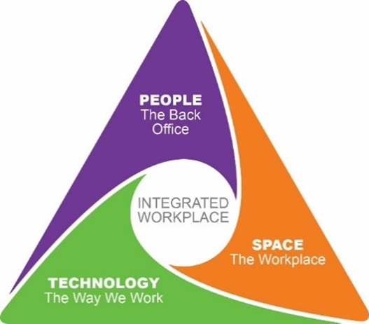
INTÉGRATION En ce qui concerne le changement, veillez à accorder autant d’importance aux questions qui touchent les personnes, la technologie et les locaux. Il est futile de fournir une série de locaux axés sur la collaboration et sur le travail individuel si les employés ne disposent pas d’une technologie qui favorise la mobilité et si le chef continue de penser que le travail doit se faire à un bureau.
 | Leadership | 75 | Le chef du projet de transformation du milieu de travail s’investit dans le projet et est prêt à appuyer les intervenants, à participer au projet, à établir un réseau de promoteurs du changement et à communiquer avec les employés. Il comprend les raisons qui justifient le changement, est en mesure de les expliquer, est disposé à promouvoir la modernisation du milieu de travail dès le début, et amènera l’organisation à atteindre ses objectifs et à concrétiser sa vision. Assurez-vous de saisir ces occasions.
 |  | 50 | Peu importe le projet, le chef du projet se doit d’être actif et visible, car il est le principal contributeur du changement. Il doit participer au projet du début à la fin, établir un réseau de promoteurs du changement et communiquer directement avec les employés pour leur expliquer pourquoi le changement est nécessaire. Assurez-vous que la haute direction s’investit entièrement dans le projet, car la transition vers un miliue d etravail moderne tel un MTAA, nécessite un appui fort et une promotion constante.
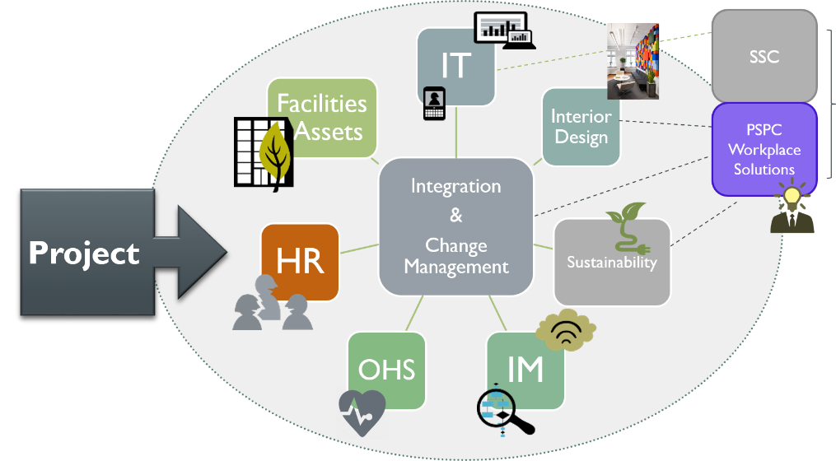
 |  | 25 | Pour réaliser un projet de modernisation du milieu de travail, il est essentiel de définir la vision en précisant et en communiquant clairement l’état final. Pour définir la portée et l’approche de l’initiative de transformation, il faut obtenir l’adhésion de la haute direction. Ensuite, il faut désigner un chef et des membres de la haute direction qui prendront les décisions importantes, susciteront la participation de leurs homologues, établiront un réseau de promoteurs du changement et communiqueront la vision aux employés. Ce sont des étapes fondamentales avant d’intégrer un projet de modernisation du milieu de travail.
 | Ressources | 75 | Vous avez mis en place une structure de gouvernance efficace pour réaliser le projet, et la gestion du changement est un volet du projet depuis la planification de ce dernier. Vous avez fourni les ressources essentielles (finances, ressources humaines, sécurité, TI, communication, sécurité et santé au travail, etc.) à la réussite du projet de transformation des activités. Il est important de consigner les leçons retenues et de souligner les réussites pendant la réalisation du projet mais aussi une fois que ce dernier est terminé; de telles activités facilitent l’adoption du nouveau milieu de travail.
 |  | 50 | Il faut établir une structure de gouvernance à l’échelle de l’organisation, composée du chef, du cadre responsable, des chefs de projet, du gestionnaire du changement et des divers intervenants essentiels à la réalisation du projet de transformation du milieu de travail (finances, ressources humaines, sécurité, TI, sécurité et santé au travail, etc.). La gestion du changement concerne les répercussions du nouveau milieu de travail sur les personnes; c’est pourquoi il est très important d'établir une stratégie de gestion du changement.
 |  | 25 | Avant d’établir la structure de la gouvernance du projet (reportez-vous à la section ci-dessus), il faut désigner un cadre responsable qui pourra prendre les décisions qui s'imposent en matière ressources humaines, de processus, de financement et de systèmes. Un projet de MTAA nécessite, à toutes les étapes, une solide méthode de gestion du changement. Même si vous disposez d’une technologie avancée et d’un milieu de travail remarquable, si vos employés n’adhèrent pas aux motifs du changement et qu’ils ne perçoivent pas les avantages du travail axé sur les activités, ils ne modifieront pas leur comportement ni leurs pratiques, et l’initiative sera un échec.

